Попл_ПлавШн
Поплавки сетевые кольцо: |  |  |  |  | 2024-03-02
код | плавучесть (грамм) | форма | размеры, мм | № | Цвет * | цена за 1шт.
82968 | 30 | кольцо | 90/16 | К-9 | белый | 24-00
82969 | 38 | кольцо | 110/16 | К-10 | белый | 25-00
82970 | 49 | кольцо | 140/16 | К-14 | белый | 28-00
82971 | 53 | кольцо | 160/16 | К-15 | белый | 33-50
88419 | 85 | кольцо | 140/20 |  | белый | 35-00
87696 | 110 | кольцо | 160/20 |  | белый | 40-00
87696 | 300 | кольцо | 180/30 |  | белый | 67-00
Поплавки сетевые ПВХ (красные):
код | плавучесть (грамм) | форма | размеры, мм | № | Цвет * | цена за 1шт.
80446 | 10 | овал | 24*38*6 | F-10 | коричневый | 14-00
80447 | 20 | шар | 35*10 | F-20 | коричневый | 14-50
76402 | 35 | цилиндр | 55х33*9 | F-35 | коричневый | 18-50
76403 | 70 | овал | 79х41*10 | F-70 | коричневый | 20-40
91301 | 76 | цилиндр | 60х40*10 | D-85 | коричневый | 30-00
91275 | 190 | овал | 100х65*12 | F-190 | коричневый | 49-00
93689 | 270 | овал | 110х70*20 | F-270 | коричневый | 68-00
Поплавки сетевые полистирол:
код | плавучесть (грамм) | форма | размеры, мм | № | Цвет * | цена за 1шт.
7692 | 6 | шар | 24х24*4 | 1 | белый | 3-00
7009 | 10 | шар | 30х30*6 | 8 | белый | 3-00
6448 | 11 | конус | 45*22*5 | 10 | белый | 3-50
7693 | 14 | конус | 60х25*4 | 12 | белый | 5-00
88981 | 16 | цилиндр | 47х27*6 | В-2 | белый | 5-40
88980 | 17 | цилиндр | 40х27х6 | В-1 | белый | 4-90
8706 | 26 | цилиндр | 67х25*5 | 22А | белый | 7-00
88374 | 28 | цилиндр | 70*30*6 | В-3 | белый | 9-30
7004 | 30 | шар | 37х41*8 | 3 | белый | 6-00
87205 | 30 | цилиндр | 50х32*8 | ПК-30 | белый | 13-00
88341 | 38 | цилиндр | 85х30*8 | ПСВ№3 | белый | 13-80
7002 | 41 | овал | 40х50*7 | 2 | белый | 8-00
9613 | 44 | конус | 70х40*8 | 16 | белый | 11-00
87206 | 54 | конус | 75х40*10 | ПК-50 | белый | 15-60
88300 | 70 | конус | 75х45*8 | П-7 | белый | 12-00
9852 | 80 | цилиндр | 110х35х7 |  | белый | 15-00
88375 | 85 | цилиндр | 110х40*8 | В-7 | белый | 14-80
88376 | 90 | овал | 80х50*8 | В-6 | белый | 13-70
46563 | 100 | конус | 90х50*10 | ПК-100 | белый | 23-00
88982 | 160 | цилиндр | 150х50*10 | В-10 | белый | 37-30
87488 | 150 | овал | 94х60*10 | 27 | белый | 37-00
93708 | 180 | конус | 100х68*12 | ПК-180 | белый | 25-10
70013 | 225 | цилиндр | 145х50*11 | 25 | белый | 39-30
93690 | 300 | конус | 130х75*12 | ПК-300 | белый | 29-60
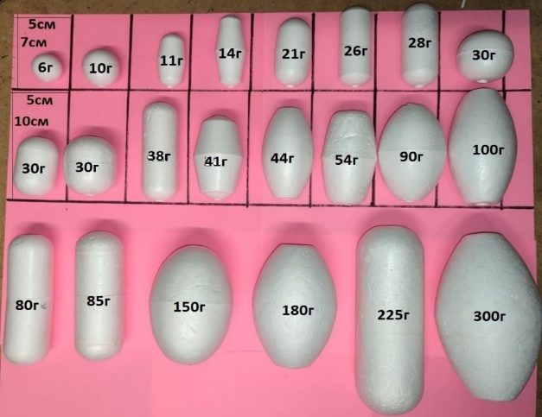
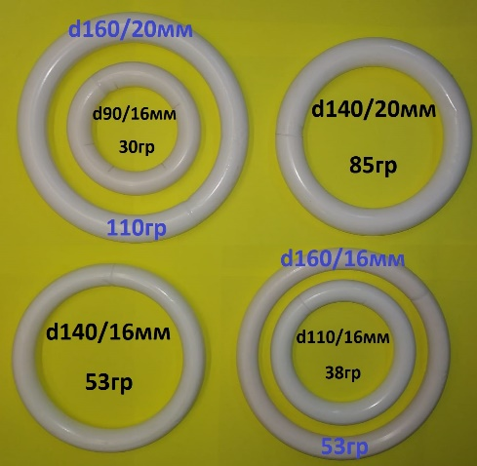
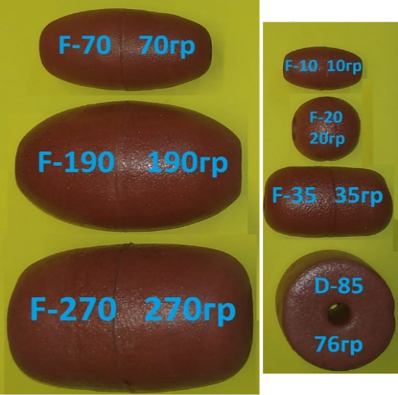

 | ПЛАВНОЙ шнур |  |  |  |  |  |  | 06.03.24г
Код 1м | Код упак | грузо-подьёмность (гр/м) | Цвет | Сечение, ø мм | Шаг поплавка, см | Длина в упаковке, м | Цена за 1м | Цена упак
100201 | 63878 | 5 | чер-бел | ~4,75 |  | 1000 | 5-80 | 4770-00
 | 87833 | 6 |  |  |  | 31 |  | 242-00
100202 | 93558 | 6 |  | 5 |  | 300 | 11-00
 | 87834 | 9 |  | 6 |  | 31 |  | 290-00
100203 | 84882 | 9 | чер-бел/хаки | ~5,5 |  | 1000 | 8-20 | 6740-00
100204 |  | 9 | черный | ~5,5 |  |  | 13-10
100205 |  | 9 пат |  | 3 | 36 |  | 29-00
100206 | 63877 | 12 профи | хаки | ~8 |  | 500 | 17-00
100208 |  | 15 пат |  | ~3,5/17 | 28 |  | 39-00 |  | 12,4м
100209 | 788401 | 18 профи | хаки | 9 |  | 500 | 21-30
100210 | 82345 | 20 | чер-син | ~8,5 |  | 204 | 31-00 | 5504-00
100212 | 84961 | 22 профи | хаки | ~10 |  |  | 24-70
100213 |  | 25 | чер-зел | 9 |  |  | 39-00 |  | 22м
100214 | 82346 | 30 | чер-син | ~9,5 |  | 204 | 37-20 | 6830-00
100215 |  | 30 | хаки |  |  | 500 | 66-00
100216 |  | 30 | хаки |  |  | 500 | 54-00* | СпецЦена для яч43мм
100217 |  | 40 | хаки | ~7,5 |  | 300 | 77-00
100218 |  | 40 | хаки | ~7,5 |  | 300 | 64-00* | СпецЦена для яч43мм
100219 | 82347 | 50 | чер-син | ~11,5 |  | 102 | 46-00 | 4356-00
100220 |  | 50 | чер-син | ~10,5 |  |  | 52-70
100221 | 86349 | 80 | чер-син | ~14,5 |  | 102 | 68-00
Отрезки плавных шнуров
 | 87849 | 12 двойная оплетка |  |  |  | 10,2 |  | 169-32
 | 87847 | 30 двойная оплетка |  |  |  | 20.2 |  | 690-84
 | 80224 | 20 | чер-син | ~8,5 |  | 22,6 |  | 641-00
 | 87846 | 50 |  |  |  | 18.8 |  | 990-76
 | 87979 | 50 |  |  |  | 38.2 |  | 1757-20
 | 87845 | 50 двойная оплетка |  |  |  | 23 |  | 1170-70
 | 88391 | 80 |  |  |  | 51 |  | 3264-00

Полистирол |  | код | цена мешок 30кг | код | цена за 1кг
марка4 |  | 702111 |  | 7021110
марка6 |  | 707860 | 7080-00 | 7078600 | 267-00
нерассев |  | 707850 |  | 7078501

Трубка ПВХ |  |  |  |  |  |  | 02.03.24г
 | Трубка ПВХ д 4мм отрезки от 10,5м до 29,4м |  |  |  |  | шт. | ~7,00руб/м
 | Трубка ПВХ д 5мм отрезки от 10,0м до 20,0м |  |  |  |  | шт. | ~10,00руб/м

70430 | Трубка ПВХ д 5мм (кг) (~90м/кг) |  |  |  |  | кг. | 245.00

85357 | Трубка ПВХ д 6мм (уп 5кг) (~312м) |  |  |  |  | шт. | 2566.00

68298 | Трубка ПВХ д 8мм (уп 5кг)(~238м) |  |  |  |  | шт. | 2805.00

681312 | Трубка ПВХ д 10мм (уп 5кг)(~165м) |  |  |  |  | шт. | 2820.00

70417 | Трубка ПВХ д 12мм (уп 5кг)(~139м) |  |  |  |  | шт. | 2880.00

Трансп лента,резина,тр ПВХ
Магазин "Нептун"
Прайс Транспортерной ленты (остатки) |  |  |  | 16.03.2024г
 | Код | Товар | Ед. | Цена
 | 10168 | Ост ТЛ под8 3,0м (~3,5 х ~5,5мм) 2корд 12руб/м | шт. | 36.00
 | 879671 | Ост ТЛ под8 3,4м (~5,0 х ~6,0мм) 2корд 12руб/м | шт. | 41.00
 | 879716 | Ост ТЛ под8 5,0м (~5,0 х ~6,5мм) 2-3корд 12руб/м | шт. | 60.00
 | 770280 | Ост ТЛ под8 5,3м (~6,0 х ~7,0мм) 2корд 12руб/м | шт. | 63.60
 | 879561 | ТЛ под8 5,5м (~6,0 х ~6,0мм) 1корд 10руб/м | шт. | 55.00
 | 879623 | ТЛ под8 6,0м (~5,0 х ~5,0мм) 1корд 12руб/м | шт. | 72.00
 | 879601 | Ост ТЛ под8 6,4м (~4,0 х ~5,0мм) 2корд 12руб/м | шт. | 76.80
 | 879779 | Ост ТЛ под8 8,6м (~6,0 х ~6,0мм) 2корд 12руб/м | шт. | 104.00
 | 879034 | Ост Тр лента 1корд (2х8мм) 9м отрезок 8руб/м | шт. | 72.00
 | 878814 | Ост Тр лента 1корд (3,5*6мм) 1,1м отрезок | шт. | 11.00
 | 878825 | Ост Тр лента 1корд (3,5х5,5мм) 4,25м отрезок | шт. | 42.50
 | 878922 | Ост Тр лента 1корд (4,5х5мм) 1,8м отрезок | шт. | 21.60
 | 878826 | Ост Тр лента 1корд (5,5х6мм) 3,5м отрезок | шт. | 36.75
 | 878835 | Ост Тр лента 1корд (5х5мм) 2,5м отрезок | шт. | 30.00
 | 879131 | Ост Тр лента 1корд (6х6мм) 2,2м отрезок | шт. | 20.90
 | 878862 | Ост Тр лента 2корд (3*5,5мм) 2,8м отрезок | шт. | 8.50
 | 878817 | Ост Тр лента 2корд (3,5х7мм) 2,05м отрезок | шт. | 23.50
 | 878864 | Ост Тр лента 2корд (4,5*6,5мм) 4,2м отрезок | шт. | 21.00
 | 878911 | Ост Тр лента 2корд (4х7мм) 2,05м отрезок 12,5руб/м | шт. | 25.00
 | 878910 | Ост Тр лента 2корд (4х7мм) 2,18м отрезок 12,5руб/м | шт. | 27.00
 | 878953 | Ост Тр лента 2корд (4х8мм) 2,2м отрезок 12,5руб/м | шт. | 27.50
Прайс Транспортерной ленты |  |  |  | 16.03.2024г
 | Код | Товар | Ед. | Цена
 | 879774 | ТЛ под6 25м (~4,0 х ~5,0мм) 2корд 12руб/м | шт. | 300.00
 | 879755 | ТЛ под6 27м (~3,0 х ~5,0мм) 2корд 12руб/м | шт. | 324.00
 | 879758 | ТЛ под6 29м (~3,0 х ~5,0мм) 1корд 12руб/м | шт. | 348.00
 | 879761 | ТЛ под6 34м (~3,0 х ~5,0мм) 1корд 12руб/м | шт. | 408.00
 | 879763 | ТЛ под6 36м (~3,0 х ~5,0мм) 1корд 12руб/м | шт. | 432.00
 | 879772 | ТЛ под6 38м (~3,0 х ~5,0мм) 2корд 12руб/м | шт. | 456.00

 | 879752 | ТЛ под6 плоская 21м (~3,0 х ~4,5мм) 1корд 12руб/м | шт. | 252.00
 | 879756 | ТЛ под6 плоская 27м (~3,0 х ~5,0мм) 1корд 12руб/м | шт. | 324.00

 | 879679 | ТЛ под6 туго 24м (~4,0 х ~5,0мм) 2корд 12руб/м | шт. | 288.00
 | 879757 | ТЛ под6 туго 26м (~4,5 х ~5,0мм) 1корд 12руб/м | шт. | 312.00

 | 879544 | ТЛ под8 12,5м (~3,0 х ~7,0мм) 1корд 12руб/м | шт. | 150.00
 | 879766 | ТЛ под8 20м (~5,5 х ~6,5мм) 2корд 12руб/м | шт. | 240.00
 | 879720 | ТЛ под8 22м (~5,5 х ~6,5мм) 2корд 12руб/м | шт. | 264.00
 | 879754 | ТЛ под8 23м (~4,5 х ~5,0мм) 1корд 12руб/м | шт. | 276.00
 | 879735 | ТЛ под8 39м (~6,0 х ~6,0мм) 2корд 12руб/м | шт. | 468.00
 | 10243 | ТЛ под8 43м (~4,5 х ~6,0мм) 1корд 12руб/м | шт. | 516.00
 | 879765 | ТЛ под8 43м (~5,0 х ~6,0мм) 2корд 12руб/м | шт. | 516.00
 | 879691 | ТЛ под8 46м (~5,5 х ~6,0мм) 1корд 12руб/м | шт. | 552.00
 | 879733 | ТЛ под8 47м (~5,0 х ~6,0мм) 2корд 12руб/м | шт. | 564.00
 | 879768 | ТЛ под8 47м (~5,5 х ~5,5мм) 2корд 12руб/м | шт. | 564.00
 | 879711 | ТЛ под8 52м (~4,0 х ~6,0мм) 1корд 12руб/м | шт. | 624.00

 | 879737 | ТЛ под8 туго 38м (~5,0 х ~7,5мм) 2корд 12руб/м | шт. | 456.00
 | 879707 | ТЛ под8 туго 52м (~5,0 х ~6-7,0мм) 2корд 12руб/м | шт. | 624.00

 | 879560 | ТЛ толстая 5,5м (~6,0 х ~6-7,0мм) 1корд 10руб/м | шт. | 55.00
 | 879559 | ТЛ толстая 6м (~6,0 х ~6-7,0мм) 1корд 10руб/м | шт. | 60.00
 | 879139 | ТЛ толстая 16м (~6,0 х ~6,5мм) 2корд 12руб/м | шт. | 192.00
 | 10181 | ТЛ толстая 36м (~5,5 х ~6,5мм) 1корд 12руб/м | шт. | 432.00

 | 879661 | ТЛ под10 31м (~5,0 х ~6,0мм) 2корд 12руб/м | шт. | 372.00
 | 879718 | ТЛ под10 37м (~6,5 х ~7,0мм) 2корд 12руб/м | шт. | 444.00
 | 879719 | ТЛ под10 39м (~6,0 х ~7,0-8,0мм) 2корд 12руб/м | шт. | 468.00
 | 879695 | ТЛ под10 39м (~6,0 х ~7,0мм) 2корд 12руб/м | шт. | 468.00
 | 879655 | ТЛ под10 43м (~5,0 х ~8,0-9,0мм) 2корд 12руб/м | шт. | 516.00
 | 879699 | ТЛ под10 44м (~5,5 х ~6,0-8,0мм) 2корд 12руб/м | шт. | 528.00
 | 879734 | ТЛ под10 47м (~6,0 х ~8,0мм) 2корд 12руб/м | шт. | 564.00

Сети_3ст_Рамовая
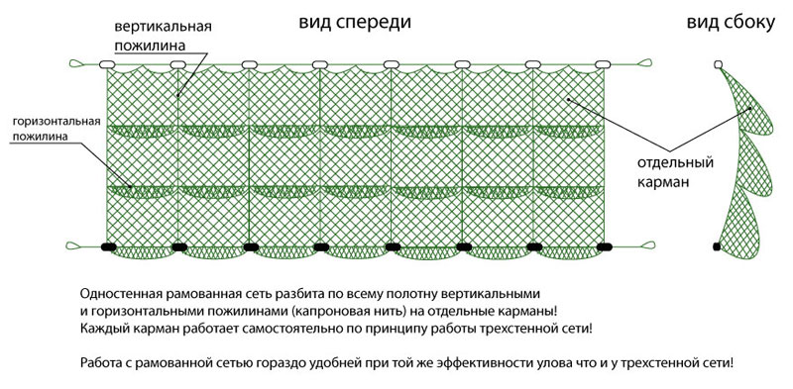
Сети трехстенные
 |  |  |  |  |  |  | 2024-03-06
Код | Ячея (мм) |  | Длина сети (м) | Высота полотна (м) ряж/частик | Высота сети рабочая (м) ряж/частик | Подбора верхняя/нижняя | Цена
 | частик | ряж

58977 | 30 (0,25) | 180 (0,5) | 25 | 2/2,5 | 1,6/2,18 | 12/22 |  | нептун
51464 | 30 (0,25) | 300 (0,66) капрон | 30 | 1.8 |  | 9/22

61210 | 30 (0,15) | 210 (0,2) | 30 | 1.8 |  | плавной/грузовой шнур
51413 | 33 (0,20) | 300 (0,56) капрон | 30 | 1.8 |  | 9/22 | 3380-00

51523 | 35 (0,20) | 300 (0,56) капрон | 30 | 1.8 |  | 9/22 | 3320-00
51339 | 40 (0,20) | 300 (0,56) капрон | 30 | 1.8 |  | 9/22 | 3120-00
52151 | 45 (0,20) | 300 (0,56) капрон | 30 | 1.8 |  | 9/22 | 3094-00
52152 | 50 (0,20) | 300 (0,56) капрон | 30 | 1.8 |  | 9/22 | 3074-00

Сети рамовые 1ст

94149 | 40(0,25) | Белуга | 50 | 2.4 |  | 9/22 | 5990-00
93575 | 60(0,25) | Белуга | 25 | 1.8 |  | 9/22 | 2396-00*
93358 | 60(0,25) | Белуга | 50 | 2.4 |  | 9/22 | 5414-00*
93576 | 70(0,25) | Белуга | 25 | 1.8 |  | 9/22 | 2380-00*

Бредни
БРЕДНИ, НЕВОДЫ |  |  |  |  |  | 2023-11-26

код | ячея (мм) | условный d нити/текс | длина /метры |  | высота (м) | цена / руб.
 | крыла / мотни |  | бредня(невода) | мотни
57779 | 14 | 0,8(93,5х3) | 23 | 3 | 2 | 8602-00* | Нептун
55414 | 14 | 0,8(93,5х3) | 20 | 3 | 1.8 | 9112-00* | план
51424 | 20 | 0,8(93,5х3) | 12 | 2.2 | 1.8 | 3102-00* | Пеликан
55098 | 20 | 0,8(93,5х3) | 15 | 2.5 | 1.8 | 3852-00 | Пеликан
56765 | 20 | 0,8(93,5х3) | 17.5 | 2.5 | 1.8 | 5200-00* | Нептун
55125 | 20 | 0,8(93,5х3) | 20 | 2.8 | 1.8 | 5014-00* | Пеликан
55160 | 20 | 0,8(93,5х3) | 25 | 3 | 1.8 |  | Пеликан
51522 | 24 | 1,0(187х2) | 10 | 2 | 1.6 | 1432-00* | Облегчен

Мережи
код | ячея (мм) | Название |  |  |  | Цена
 | 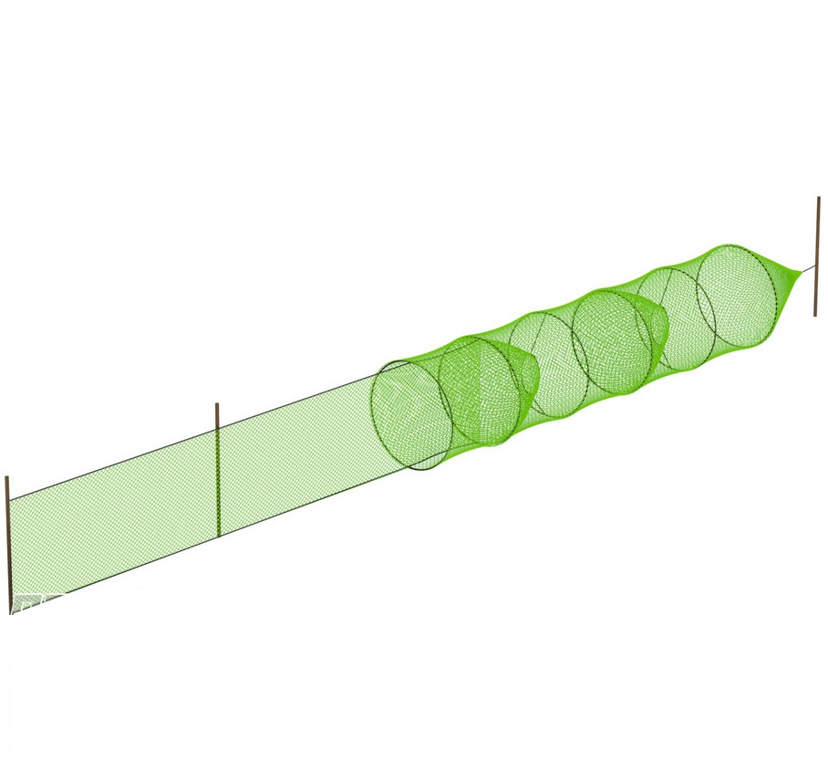

62761 | 30 | Мережа Крылена однобутерная d60см с двумя входами 1-но крыло, длина 4м

